02. Cost Structure MP
Lampiran 1
No. | LD/01138/2025

STRUKTUR BIAYA JASA TENAGA KERJA
TAHUN 2026
Area DKI Jakarta

No | URAIAN |  |  | GS SUPPORT | ADMINISTRASI | MESSENGER | KETERANGAN |  | Price 2025 | Price 2026 | Price Incrase |  | Remarks
 |  |  |  | NUR FEBRIYANTI | TETI | M. TASMUHA |  |  | 16,251,000 | 29,786,100 | 13,535,100 | 83.29%
I | FIXED COST |  |  | 8,143,187 | 8,143,187 | 8,143,187 |  |  | UMK 2025 | UMK 2026 | UMK Incrase |  | Remarks
1 | Upah |  |  | 6,416,674 | 6,416,674 | 6,416,674 | Upah Tenaga Kerja (UMK 2026) |  | 5,396,760 | 5,729,876 | 333,116 | 6.17% |  | 5,422,000 | 334673.94363 | 5,756,674
 | Gaji Pokok | HGS Department Head |  | 5,756,674 | 5,756,674 | 5,756,674 |  |  | 4,896,760 | 5,229,876 | 333,116 | 6.80% |  | 330,000
 | Insentif Kehadiran |  |  | 330,000 | 330,000 | 330,000 |  |  | 500,000 | 500,000 | - | 0.00% |  | 330,000
 | Tunjangan Transport |  |  | 330,000 | 330,000 | 330,000
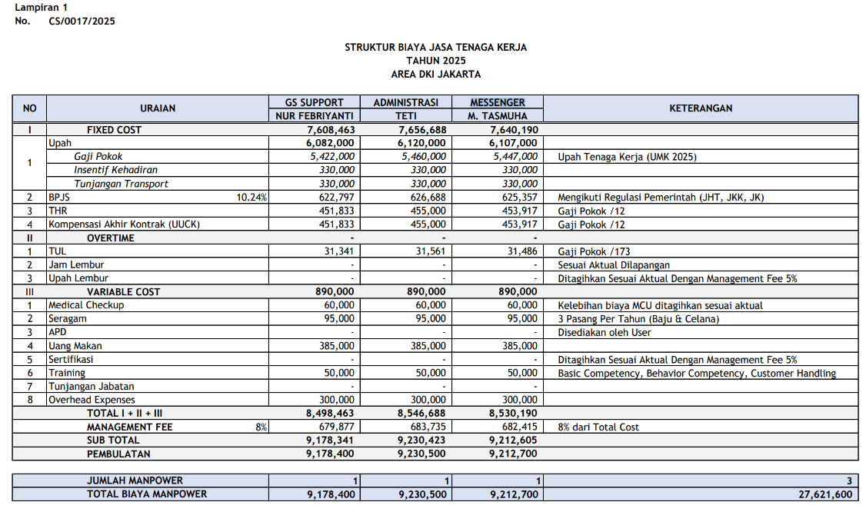
2 | BPJS |  | 10.24% | 657,067 | 657,067 | 657,067 | Mengikuti Regulasi Pemerintah (JKK = 0,24%, JKM = 0,30%, JHT = 3,70%, JP = 2%, JK = 4%)
3 | THR |  |  | 534,723 | 534,723 | 534,723 | Upah /12
4 | Pesangon (PKWTT) / Kompensasi PKWT (UUCK) |  |  | 534,723 | 534,723 | 534,723 | Upah /12
II | OVERTIME |  |  | - | - | -
1 | TUL |  |  | 37,091 | 37,091 | 37,091 | Upah /173
2 | Jam Lembur |  |  | - | - | - | Sesuai Aktual Dilapangan
3 | Upah Lembur |  |  | - | - | - | Ditagihkan Sesuai Aktual Dengan Management Fee 5%
III | VARIABLE COST |  |  | 1,050,000 | 1,050,000 | 1,050,000
1 | Medical Check Up (MCU) |  |  | 65,000 | 65,000 | 65,000 | Kelebihan biaya MCU ditagihkan sesuai aktual
2 | Seragam |  |  | 135,000 | 135,000 | 135,000 | 3 Pasang Per Tahun (Baju & Celana)
3 | APD |  |  | - | - | - | Disediakan oleh User
4 | Uang Makan |  |  | 385,000 | 385,000 | 385,000
4 | Training (Development) |  |  | 65,000 | 65,000 | 65,000 | Behavioral Training dan Technical Training
5 | Tunjangan Jabatan |  |  | - | - | -
6 | Overhead Expenses |  |  | 400,000 | 400,000 | 400,000
 | TOTAL I + II + III |  |  | 9,193,187 | 9,193,187 | 9,193,187
 | MANAGEMENT FEE |  | 8% | 735,455 | 735,455 | 735,455 | 8% dari total cost
 | SUB TOTAL |  |  | 9,928,642 | 9,928,642 | 9,928,642
 | PEMBULATAN |  |  | 9,928,700 | 9,928,700 | 9,928,700

 | JUMLAH MANPOWER |  |  | 1 | 1 | 1 | 3
 | TOTAL BIAYA MANPOWER |  |  | 9,928,700 | 9,928,700 | 9,928,700 | 29,786,100

Hormat Kami, |  |  |  |  |  |  | Menyetujui,
PT Mitra Bakti UT |  |  |  |  |  |  | PT Asmin Bara Bronang

Fransiska Sekarlati B |  |  |  |  |  |  | Bambang Winanto
Operation Division Head |  |  |  |  |  |  | HGS Department Head

 |  | M. fee |  | 735,455 | 735,455 | 735,455 | 2,206,365

 |  | Publish Seragam |  | 135,000 | 135,000 | 135,000 | 405,000
 |  | Cost Seragam |  | 70,875 | 70,875 | 70,875 | 212,625
 |  | Deviasi |  | 64,125 | 64,125 | 64,125 | 192,375

 |  | Publish |  |  |  |  | 29,786,100
 |  | Cost |  |  |  |  | 27,387,360
 |  |  |  |  |  |  | 2,398,740 | 8.05%

